method-1
X | Y | XY | X^2 | Y^2
1 | 2 | 2 | 1 | 4 | N | 5
2 | 4 | 8 | 4 | 16 | m | 2
3 | 6 | 18 | 9 | 36 | b | 0
4 | 8 | 32 | 16 | 64
5 | 10 | 50 | 25 | 100
15 | 30 | 110 | 55 | 220

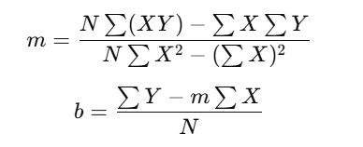
 |  |  |  |  |  | y = mx + b
 |  |  |  |  |  | y = 2x + 0
 |  |  |  |  |  | y = 2x

